Sheet1
序号 | 图片 | 备注 | 个数 | 国际单号 | 邮编 | 收件地址 | 收件人名字 | 电话 | 日本邮局单号 | 重量
10012072 |  | 黑色 サイズ：4XL | 1 |  | 8391402 | 福岡県うきは市浮羽町浮羽369-1ソレイユ南204 | 中村 聖子 | 08017910386 | 628537199802
10012078 |  | 黑色 サイズ：L | 1 |  | 5320002 | 大阪府大阪市淀川区東三国3-9-12-511 | 上田千秋 | 0663929133 | 628537199791
10012079 | 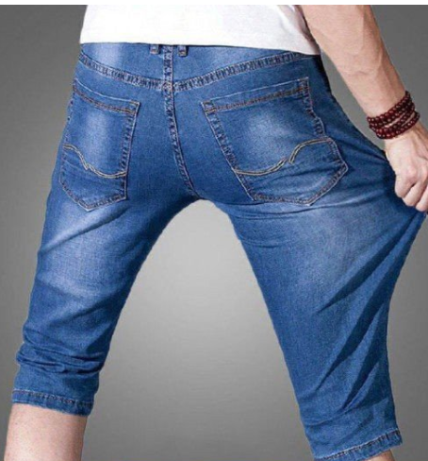 | 浅蓝 013款 サイズ：[34] | 1 |  | 6190202 | 京都府木津川市山城町平尾三所塚２‐１４ | 石橋 寛 | 0774264612 | 628537199780
10012083 |  | 蓝色 206款 サイズ：[34] | 1 |  | 1530043 | 東京都目黒区東山3-15-4-310 | 長沼 保広 | 0337131300 | 628537199776
10012085 |  | 卡其 923款 サイズ：[29] | 1 |  | 2702223 | 千葉県松戸市秋山3-22-38 | 田中 正泰 | 07064519025 | 628537199765
10012089 |  | 黑色 サイズ：2XL | 1 |  | 1580083 | 東京都世田谷区奥沢2-18-6100号室 | 鈴木 彌生子 | 0337182810 | 628537199754
 |  | 咖啡 サイズ：2XL | 1 |  |  |  |  |  | 628537199743
10012091 |  | 米白 サイズ：L | 1 |  | 8112401 | 福岡県糟屋郡篠栗町大字高田４９７の２ベンタナヒルズ篠栗１１の３０３ | 濱田香織 | 09049805394 | 628537199732
10000123 |  | 米白 サイズ：XL | 1 |  | 8170024 | 長崎県対馬市厳原町大手橋1102-1 | 勝見 恵子 | 09068008820 | 628537199721
10000125 |  | 黄色 サイズ：M | 1 |  | 0040065 | 北海道札幌市厚別区厚別西５-２-７-２２ | 高儀 順子 | 09088977154 | 628537199710
10000131 |  | 浅蓝 013款 サイズ：[38] | 1 |  | 1310033 | 東京都墨田区向島4-28-11-1201 コスモ向島シティフォルム | 佐藤博史 | 0336246824 | 628537199706

